"Дневник" исследований
https://github.com/AntoneoDaCoder/online-compiler |  | - актуальная ссылка на репозиторий (приватный)

2025-07-01
Создана данная таблица |  |  | Дисклеймер! Для написания тестового API использовался пакет k8s для .NET; для мониторинга системных ресурсов - Lens; в качестве системы оркестрации - minikube; тесты выполняются на компьютере с CPU Ryzen 7 5800H, 32Gb RAM; цикл - 6 запросов на выполнение (6 примеров кода на C#, разделенные на примерные уровни по сложности алгоритма: легкий, средний, тяжелый; 2 примера на уровень, один из них правильный, второй с какой-либо ошибкой - runtime, compile, timeout (долго выполняется))
Тестирование текущей реализации компилятора - создание отдельной Job в Kybernetes на каждый запрос выполнения кода

Примененные ограничения: кластер (CPU=2,Mem=2048Mb); лимит Pod = 192Mb, resource quota=1Gb (теоретически, параллельно 5 job)

Результаты
1 цикл

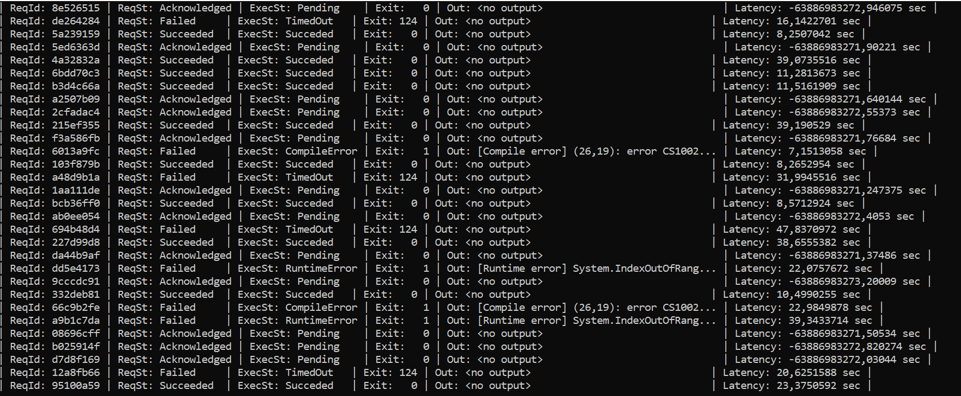
5 циклов

Текущий вариант компиляции: отдельный образ с проектом, который через переменную окружения получает код пользователя, с помощью возможностей Roslyn и пакета Microsoft.CodeAnalysis строит синтаксическое дерево, собирает все ссылки и компилирует дерево с ссылками в сборку. После чего сборка грузится в память и через reflection запускается ее точка входа (все примеры кода имеют метод Main()). Предыдущий вариант компиляции: создание временного проекта, dotnet build && dotnet run, причина отказа - очень медленный, максимальное время ожидания ответа превышало 90 секунд даже для одного цикла запросов. (текущая задержка варьируется от 6 сек до 16 для одного цикла)

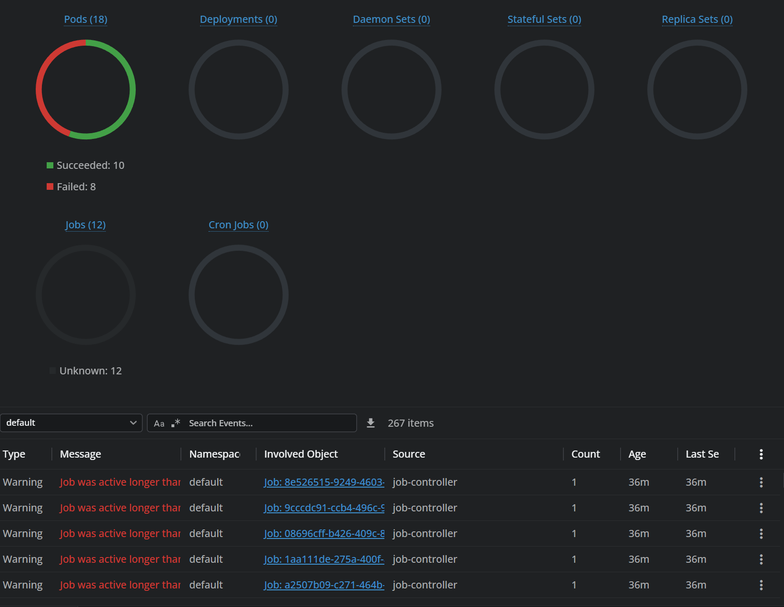
Промежуточные выводы: даже при оптимизированном (?) варианте компиляции, в случае когда запросов не очень много (тестовый фронт послал всего 6), задержка ответа от сервера - 16 секунд (для кода, который например не попадает в установленный таймаут, для всех текущих тестов он был выставлен в 12000 мс). Для референса был использован онлайн-компилятор OneCompiler, который, если верить инструментам разработчика в браузере Google Chrome, выдавал ответ на тот же тестовый код за 6(!)мс. Для того, чтобы job долго не висела активной (например, какая-то ошибка в поде), для нее на данный момент установлен activeDeadlineSeconds как 60. В случае малого количества запросов, это не мешает, но как видно из теста даже с 5 циклами (30 запросов), происходит следующая ситуация: приходят запросы, запускаются job (из мониторинга lens видно, что сам kubernetes ставит задачи в некую очередь в случае нехватки ресурсов, выделенных по квоте), те job, которые не смогли встать в выполнение, висят в состоянии pending все то время, пока их не сможет scheduler поставить на выполнение, а activeDeadlineSeconds тем временем истекает. И к тому моменту, как высвободятся ресурсы, те job, которые не могли запуститься, автоматически убиваются kubernetesом исходя из activeDeadlineSeconds, поскольку так то, в текущем варианте, все 30 job создаются одновременно (а вот выполнение происходит по мере освобождения системных ресурсов, выделенных кластеру). Соответственно, под с кодом не запускается, запрос остается невыполненным, API не посылает callback на фронт (видно из параметра latency). Поэтому, для текущего варианта не вижу смысла проводить дальнейшие тесты с большим количеством запросов, поскольку из данных результатов очевидно, что сервер не справится. Справа скриншот из lens, который описывает ситуацию.

Варианты решения проблем: | 1. Попробовать занизить запрос одного пода по памяти, скажем, до 128-96 Мб
 | 2. Добавить ограничение по памяти внутри KubernetesJobManager кодом в связке с семафором (в теории, в кубик полетит только то количество job, которое он сможет сразу запустить, не будет в таком случае ситуации с неотвеченными запросами. Хотя задержка при этом не уменьшится, просто теперь сервер будет искусственно тормозить, а не kubernetes)

 | 3. Пересмотреть алгоритм компиляции + запуска кода. Отказаться от создания job на каждый запрос, вместо этого при старте сервера создавать некий фиксированный пул worker-job с подами, предзагружать в них dotnet (прогревать иными словами) и через какие-либо механизмы (gRPC, REST и т.д.) передавать туда код на выполнение. Либо гибридный вариант: текущий механизм компиляции + пул прогретых воркеров, но для этого потребуется переписать сам раннер так, чтобы он запускал процессы с кодом, а не через reflection, дабы не убивать контейнер раннера, а только запущенный им процесс в случае timeout/невключенной в сценарий ошибки.

